상품제안서
곰돌이 패치 물주머니 곰 손난로 찜질팩 허리 생리통 감기 핫팩 | 상품코드: F29698

 |  |  |  |  |  |  | 02-412-0044 | www.easy1.co.kr
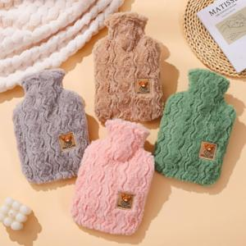

【상세/제작정보】 | 인쇄 별도 문의 스티커 제작및 부착 비용 별도 문의.

【인쇄/포장옵션】 | / OPP(비닐)

【공급단가】 | 수량 | 100~ | 300~ | 500~ | 1,000~ | 3,000~
*VAT별도 | 단가 | 5,880원 | 5,780원 | 5,630원 | 5,530원 | 5,390원

【상품 URL】 | http://www.easy1.co.kr/src/goods_detail.php?gdno=29698

